Tabelle1
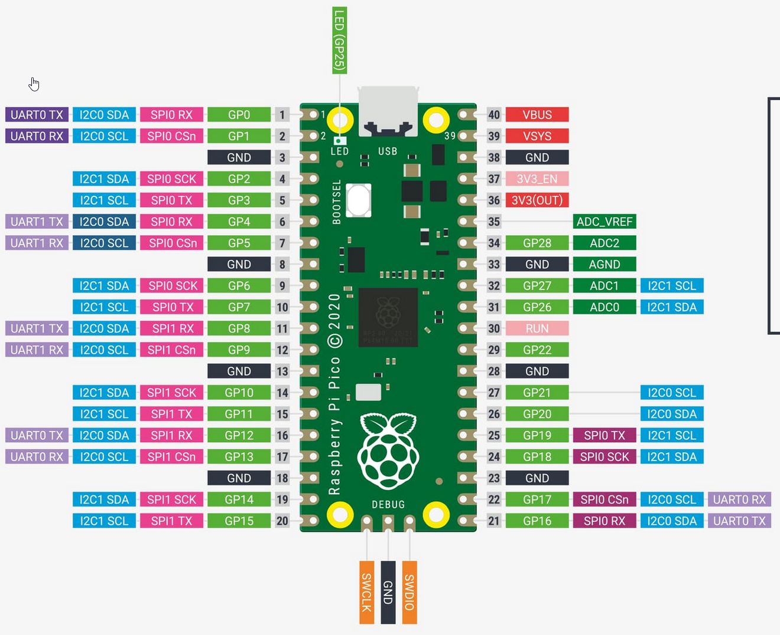

W5500 | <---> | RP2040
MOSI | <---> | GP19
MISO | <---> | GP16
SCK | <---> | GP18
SS | <---> | GP17
GND | <---> | GND
VCC | <---> | +3.3V

 |  |  | MOSI | <---> | GP19

 |  |  | SCK | <---> | GP18

 |  |  | SS | <---> | GP17

 |  |  | MISO | <---> | GP16

